2017
Agosto | 1 | Lunes | n° | INICIO DE CLASES (2° SEMESTRE)
 | 2 | Martes | 1 | Introducción |  |  | Lozano
 | 4 | Jueves | 1 | Introducción |  |  | Lozano
 | 10 | Lunes |  | JORNADAS DE PUERTAS ABIERTAS (10 al 14 de agosto)
 | 9 | Martes | 2 | Etica de la Investigación |  |  | Bartoli
 | 11 | Jueves | 2 | Etica de la Investigación |  |  | Bartoli
 | 15 | Lunes |  | PASO A LA INMORTALIDAD DEL GENERAL JOSE DE SAN MARTIN
 | 16 | Martes | 3 | Etica de la Investigación |  |  | Bartoli
 | 18 | Jueves | 3 | Etica de la Investigación |  |  | Bartoli
 | 23 | Martes | 4 | Bioestadística | 1 | Generalidades | Lozano
 | 25 | Jueves | 4 | Bioestadística | 1 | Generalidades | Lozano
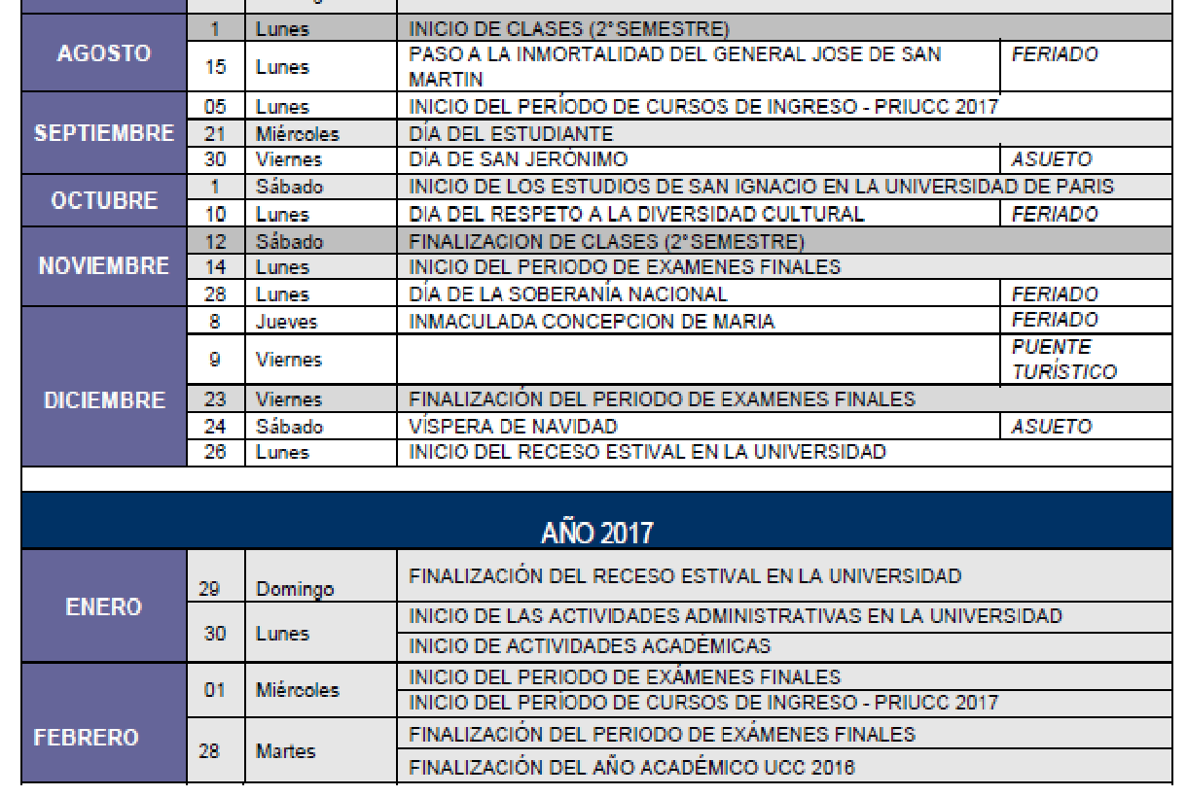
 | 30 | Martes | 5 | Bioestadística | 2 | Descriptiva | Bartoli
Setiembre | 1 | Jueves | 5 | Bioestadística | 2 | Descriptiva | Bartoli
 | 6 | Martes | 6 | Bioestadística | 3 | Inferencias | Bartoli
 | 8 | Jueves | 6 | Bioestadística | 3 | Inferencial | Bartoli
 | 13 | Martes | 7 | Bioestadística | 4 | Significación | Bartoli
 | 15 | Jueves | 7 | Bioestadística | 4 | Significación | Bartoli
 | 20 | Martes
 | 21 | Lunes |  | DÍA DEL ESTUDIANTE
 | 22 | Jueves
 | 27 | Martes
 | 29 | Jueves
 | 30 | Viernes |  | DÍA DE SAN JERÓNIMO ASUETO
Octubre | 4 | Martes | 8 | Metodología | 1 | Diseño Metodológico | Lozano
 | 6 | Jueves | 8 | Metodología | 1 | Diseño Metodológico | Lozano
 | 10 | Lunes |  | DIA DEL RESPETO A LA DIVERSIDAD CULTURAL FERIADO
 | 11 | Martes | 9 | Metodología | 2 | Descriptivos | Lozano
 | 13 | Jueves | 9 | Metodología | 2 | Descriptivos | Lozano
 | 18 | Martes | 10 | Metodología | 3 | Observacionales CyC - Cohortes | Lozano
 | 20 | Jueves | 10 | Metodología | 3 | Observacionales CyC - Cohortes | Lozano
 | 25 | Martes | 11 | Metodología | 4 | Ensayos Clínicos | Bartoli
 | 27 | Jueves | 11 | Metodología | 4 | Ensayos Clínicos | Bartoli
Noviembre | 1 | Martes | 12 | Lectura Crítica de Investigaciones Biomédicas |  |  | Lozano
 | 3 | Jueves | 12 | Lectura Crítica de Investigaciones Biomédicas |  |  | Lozano
 | 8 | Martes | 13 | Examen
 | 10 | Jueves | 13 | Examen
 | 12 | Sábado |  | FINALIZACION DE CLASES (2° SEMESTRE)
 | 14 | lunes |  | INICIO DE EXAMENES FINALES
 | 23 | VIERNES |  | FINALIZACION DEL PERIODO DE CLASES

 |  |  |  | 1200
 |  |  |  | 6000
 |  |  |  | 5

